분석 시각화
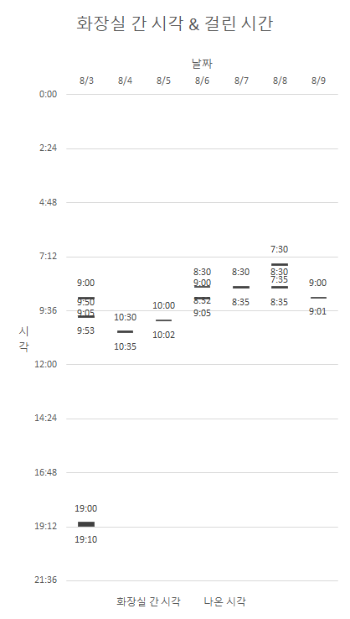
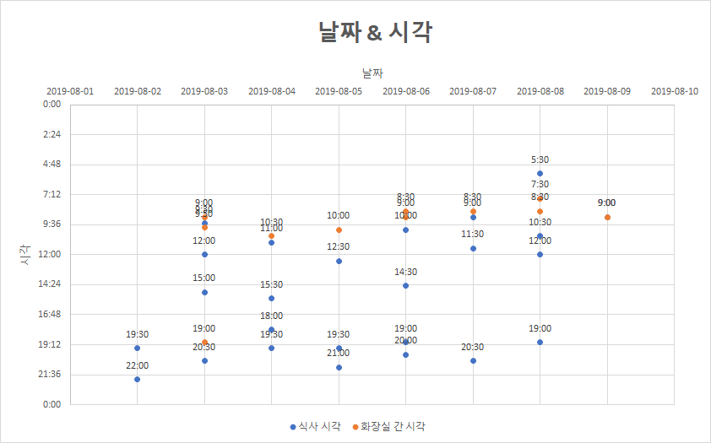
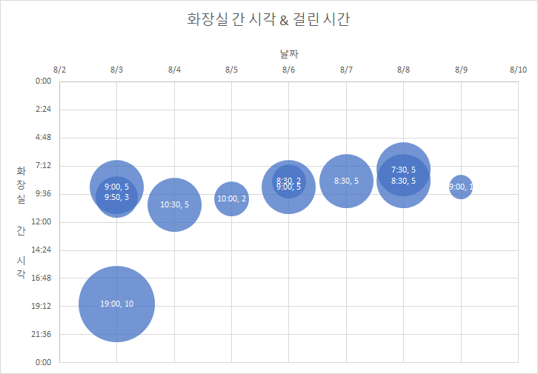
SUM of 5 | 9:00
2019-08-03 | 7:30:00 | 8:30:00 | 9:00:00 | 9:50:00 | 10:00:00 | 10:30:00 | 19:00:00 | 총합계
2019-08-03 |  |  |  | 3 |  |  | 10 | 13
2019-08-04 |  |  |  |  |  | 5 |  | 5
2019-08-05 |  |  |  |  | 2 |  |  | 2
2019-08-06 |  | 2 | 5 |  |  |  |  | 7
2019-08-07 |  | 5 |  |  |  |  |  | 5
2019-08-08 | 5 | 5 |  |  |  |  |  | 10
2019-08-09 |  |  | 1 |  |  |  |  | 1
총합계 | 5 | 12 | 6 | 3 | 2 | 5 | 10 | 43

 |  |  |  |  |  |  | 시각화 예시 ( 엑셀 이용)

